Paso 6
Resumen
X=temperatura Gráfico de los residuales
Estadísticas de la regresión
Coeficiente de correlación múltiple | -0.97835283057
Coeficiente de determinación R^2 | 0.95717426108 |  |  |  |  |  | conclusión
R^2 ajustado | 0.95182104372 |  |  |  |  | con un NS del 5% se rechaza la H0 es decir, siempre habrá una pendiente poblacional diferente de 0 entre el % de impureza y temperatura en el proceso quimico
Error típico=desviación estandar muestral | 4.1536468957
Observaciones | 10

ANÁLISIS DE VARIANZA | PARA MAS DE DOS VARIABLES |  |  | 2 | p value | 4
ANOVA | Grados de libertad | Suma de cuadrados | Promedio de los cuadrados | F | Valor crítico de F |  | alpha
Regresión | 1 | 3084.8587397 | 3084.8587397 | 178.80354856 | 9.3595732014E-07 | < | 0.05 | Se rechaza la H0, es decir la B1 es diferente de cero.
X=temperatura Curva de regresión ajustada
 | Y=% de impureza | Pronóstico Y=% de impureza
100 | 88.5 | 86.828082192
110 | 72.2 | 74.959589041
110 | 72.9 | 74.959589041
125 | 59.9 | 57.156849315
125 | 59.1 | 57.156849315
130 | 58.7 | 51.22260274
130 | 47.4 | 51.22260274
140 | 35.6 | 39.354109589
140 | 35 | 39.354109589
150 | 30.4 | 27.485616438
Residuos | 8 | 138.02226027 | 17.252782534
Total | 9 | 3222.881
CÁLCULOS |  |  | 2 |  |  | PASO 6
PRUEBA DE T PARA PAR DE VARIABLES | Coeficientes | Error típico | Estadístico t | Probabilidad | Inferior 95% |  | Superior 95% | Inferior 95.0% | Superior 95.0%
Intercepción=B0 GORRITO | 205.5130137 | 11.260378975 | 18.250985527 | 8.3524602641E-08 | 179.54653322 | <B0< | 231.47949418 | 179.54653322 | 231.47949418
X=temperatura=B1 GORRITO | -1.1868493151 | 0.08875800185 | -13.37174441 | 9.3595732014E-07 | -1.3915256344 | <B1< | -0.98217299577 | -1.3915256344 | -0.98217299577
X0=100 | y= | 205.5130137 | -1.1868493151 | x | 17.252782534
 | yestimada = | 86.828082192 | 4.1536468957 | Varianza | Con un NC del 95% la intercección poblacional del % de impureza cuando la temperatura es 0 estará entre 179.55% y 231.48%
residuales | y obervada-yestimada | 1.6719178082 |  |  | Con un NC del 95% la pendiente poblacional del % de impureza y la temperatura estará entre -1.39 y -0.98
Análisis de los residuales | Y observada | 88.5 |  |  | Siempre será NEGATIVA, existe por lo tanto una correlación negativa muy buena
 |  |  |  |  | Resultados de datos de probabilidad
Gráfico de probabilidad normal
Observación | Pronóstico Y=% de impureza | Residuos | Residuos estándares |  | Percentil |  | Y=% de impureza
1 | 86.828082192 | 1.6719178082 | 0.42693485368 |  | 5 |  | 30.4
2 | 74.959589041 | -2.7595890411 | -0.70467862576 |  | 15 |  | 35
3 | 74.959589041 | -2.0595890411 | -0.52592917043 |  | 25 |  | 35.6
4 | 57.156849315 | 2.7431506849 | 0.70048098689 |  | 35 |  | 47.4
5 | 57.156849315 | 1.9431506849 | 0.49619589508 |  | 45 |  | 58.7
6 | 51.22260274 | 7.4773972603 | 1.9094009822 |  | 55 |  | 59.1
7 | 51.22260274 | -3.8226027397 | -0.97612593953 |  | 65 |  | 59.9
8 | 39.354109589 | -3.754109589 | -0.95863577756 |  | 75 |  | 72.2
9 | 39.354109589 | -4.354109589 | -1.1118495964 |  | 85 |  | 72.9
10 | 27.485616438 | 2.9143835616 | 0.74420639181 |  | 95 |  | 88.5

ejercicio 1
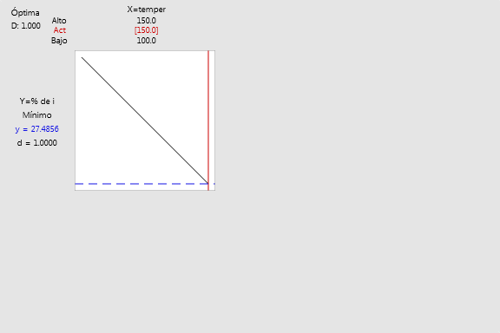
PASO 6 Obtener IC para B0 y B1 |  | n= | 10 |  |  | Proceso: químico Variable de respuesta o dependiente Y= % impureza Variable regresosora, independiente, predictora X= temperatura °C
X=temperatura | Y=% de impureza |  | Xi | Yi | Xi^2 | Yi^2 | XiYi | Yi Estimada | Error (Yi-YEstimada)
100 | 88.5 |  | 100 | 88.5 | 10000 | 7832.25 | 8850 | -3636.35 | 3724.85
110 | 72.2 |  | 110 | 72.2 | 12100 | 5212.84 | 7942 | -4020.535 | 4092.735
110 | 72.9 |  | 110 | 72.9 | 12100 | 5314.41 | 8019 | -4020.535 | 4093.435
125 | 59.9 |  | 125 | 59.9 | 15625 | 3588.01 | 7487.5 | -4596.8125 | 4656.7125
125 | 59.1 |  | 125 | 59.1 | 15625 | 3492.81 | 7387.5 | -4596.8125 | 4655.9125
130 | 58.7 |  | 130 | 58.7 | 16900 | 3445.69 | 7631 | -4788.905 | 4847.605
130 | 47.4 |  | 130 | 47.4 | 16900 | 2246.76 | 6162 | -4788.905 | 4836.305
140 | 35.6 |  | 140 | 35.6 | 19600 | 1267.36 | 4984 | -5173.09 | 5208.69
140 | 35 |  | 140 | 35 | 19600 | 1225 | 4900 | -5173.09 | 5208.09
150 | 30.4 |  | 150 | 30.4 | 22500 | 924.16 | 4560 | -5557.275 | 5587.675
 |  | Suma= | 1260 | 559.7 | 160950 | 34549.29 | 67923
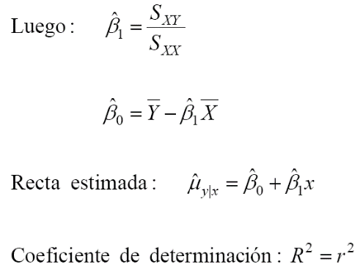
 |  | Mediamuestral= | 126 | 55.97 | 16095 |  |  |  |  | Var CME= | -12079.310525
 |  | Recta Estimada Y= | 205.5 | -38.4185 | x | SXY= | -2599.2 |  |  | CME, DE= | #NUM!
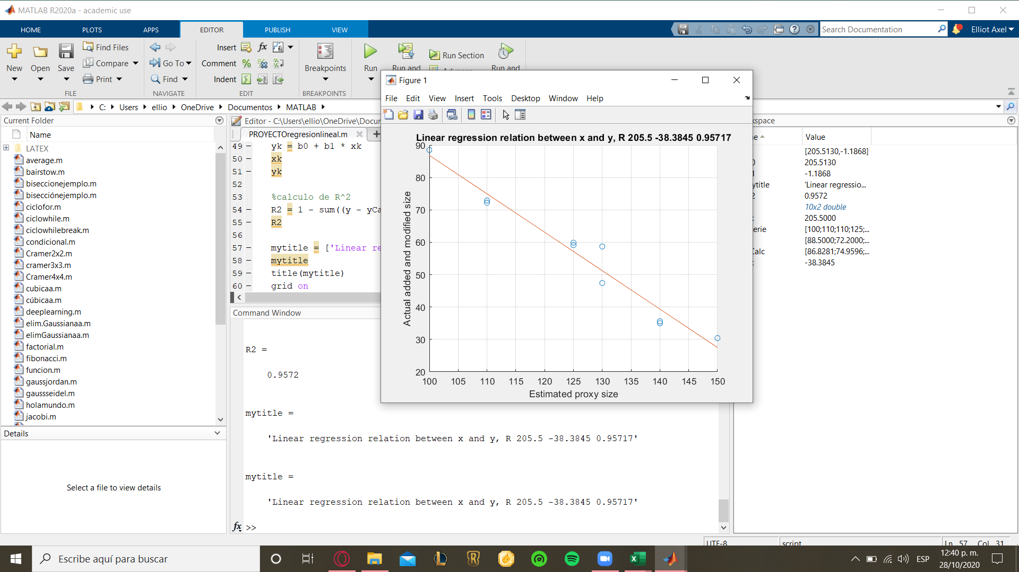
 |  |  |  | B1= | -1.187 | SXX | 2190
 |  |  |  | B0= | 205.51 | SYY= | 3222.881
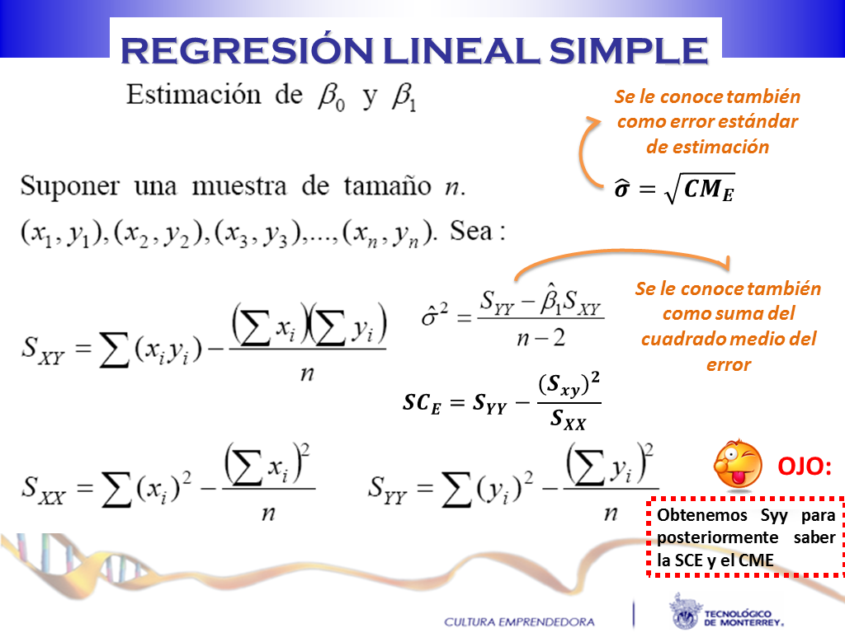
 |  |  |  |  |  |  | -38.4185 |  | Conclusiones:

 |  |  |  |  |  |  |  |  | R^2=r^2
 |  |  |  |  |  |  |  |  | r=Raiz(R^2)
 |  |  |  |  |  |  |  |  | 0.9757
 |  |  |  |  |  |  |  |  | 178.7569

1) obtener la ecuación estimada

3) Obtener la gráfica de regresión con IC e IP
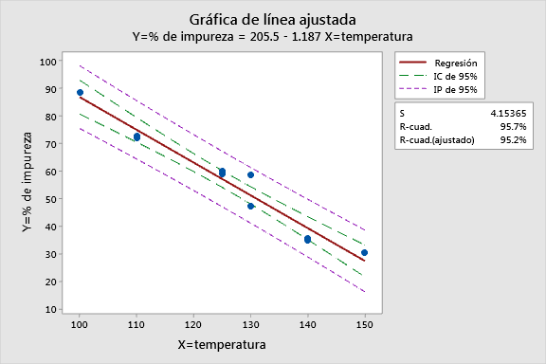

 |  |  |  |  |  | El coeficiente de determinación indica que la variabilidad de los datos es poca, siguen una tendencia, se ajustan muy bien a la linea recta y esto indica que es una muy buena relación lineal.

4)Realizar ANOVA validando la prueba de hipótesis para la regresión simple

1 Definición
H0= | B1=0 | no hay pendiente |  |  | Prueba de T
H1= | B1 dif de 0 | si hay pendiente

2 t0
3 Cálculos
Análisis de varianza
4 si p<alpha se rechaza la H0

Análisis de Varianza

Fuente | GL | SC Ajust. | MC Ajust. | Valor F | Valor p |  | alpha
Regresión | 1 | 3084.86 | 3084.86 | 178.8 | 0
X=temperatura | 1 | 3084.86 | 3084.86 | 178.8 | 0 | < | 0.05 | Se rechaza la H0, la pendiente es dif de 0
Error | 8 | 138.02 | 17.25
Falta de ajuste | 4 | 73.43 | 18.36 | 1.14 | 0.452
Error puro | 4 | 64.59 | 16.15
Total | 9 | 3222.88

5 CONCLUSIÓN | Con un NS se rechaza la H0, es decir la pendiente poblacional de la temperatura respecto al porcentaje de impureza si es diferente a 0, hay relación lineal entre estas dos variables

Resumen del modelo

S | R-cuad. | R-cuad.
(ajustado) | R-cuad.
(pred)
4.15365 | 95.72% | 95.18% | 93.76%

El coeficiente de determinación indica que la variabilidad de los datos observados es poca siguen una tendencia se ajustan muy bien a la linea recta es una muy buena y esto indica tambien que es una muy buena relación lineal

Coeficientes

Término | Coef | EE del
coef. | Valor T | Valor p | FIV
B0=Constante | 205.5 | 11.3 | 18.25 | 0
B1= X=temperatura | -1.1868 | 0.0888 | -13.37 | 0 | 1

F0=T0^2

5 supuestos

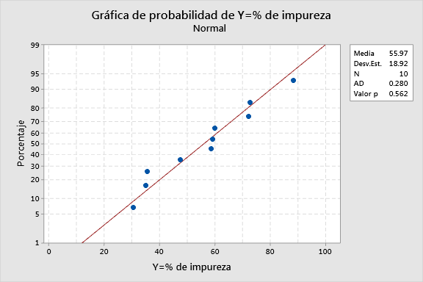
SUPUESTO 1 DE NORMALIDAD ES VALIDADO |  |  |  |  |  |  |  | SUPUESTO 2 DE ALEATORIDAD |  | VALIDADO
 |  |  |  |  |  |  |  | SUPUESTO DE MISMA VARIABILIDAD DE DATOS

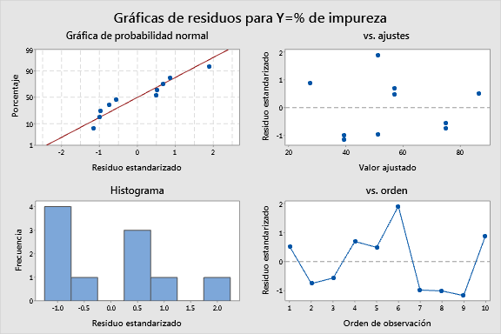
 |  |  |  |  |  | alpha
 |  |  |  |  | > | 0.05
 |  |  |  |  | No se puede rechazar la H0
 |  |  |  |  | si sigue una distribución normal

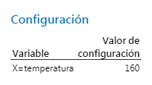
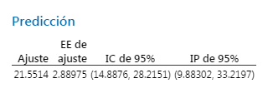
7) Predicción


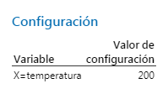

X=temperatura | Y=% de impureza | RESID | RESIDEST | PFITS | AJTEPEE | LIMC | LIMC_1 | LIMP | LIMP_1
100 | 88.5 | 1.6719178082 | 0.52344676815 | 86.828082192 | 2.6553332538 | 80.70487273 | 92.951291654 | 75.459791176 | 98.196373208 |  |  | PREDICCIÓN
110 | 72.2 | -2.7595890411 | -0.75076640843 | 74.959589041 | 1.9344358025 | 70.498772082 | 79.420406 | 64.39345283 | 85.525725253 |  | x | LIMC_2 | LIMC_3 | LIMP_2 | LIMP_3
110 | 72.9 | -2.0595890411 | -0.56032628199 | 74.959589041 | 1.9344358025 | 70.498772082 | 79.420406 | 64.39345283 | 85.525725253 |  | 155 | 14.8875917 | 28.215148026 | 9.8830243974 | 33.219715329
125 | 59.9 | 2.7431506849 | 0.69632026539 | 57.156849315 | 1.3164939181 | 54.121008897 | 60.192689733 | 47.108930449 | 67.204768182 |  | 160 | 8.0275222417 | 23.206724334 | 3.3963871994 | 27.837859376
125 | 59.1 | 1.9431506849 | 0.49324858749 | 57.156849315 | 1.3164939181 | 54.121008897 | 60.192689733 | 47.108930449 | 67.204768182 |  | 200 | -47.30279355 | -16.41090508 | -50.031599377 | -13.682099253
130 | 58.7 | 7.4773972603 | 1.9053271543 | 51.22260274 | 1.3606344034 | 48.08497418 | 54.3602313 | 41.143462921 | 61.301742558
130 | 47.4 | -3.8226027397 | -0.97404331301 | 51.22260274 | 1.3606344034 | 48.08497418 | 54.3602313 | 41.143462921 | 61.301742558 |  |  | Con un Nc del 95%
140 | 35.6 | -3.754109589 | -1.0039226459 | 39.354109589 | 1.808137965 | 35.184535966 | 43.523683212 | 28.907593868 | 49.80062531
140 | 35 | -4.354109589 | -1.1643744317 | 39.354109589 | 1.808137965 | 35.184535966 | 43.523683212 | 28.907593868 | 49.80062531
150 | 30.4 | 2.9143835616 | 0.87912795082 | 27.485616438 | 2.50259793 | 21.714615264 | 33.256617612 | 16.303094314 | 38.668138562

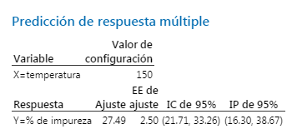
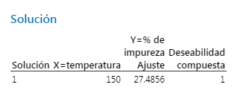
8) optimización

Paso 2 Correlación
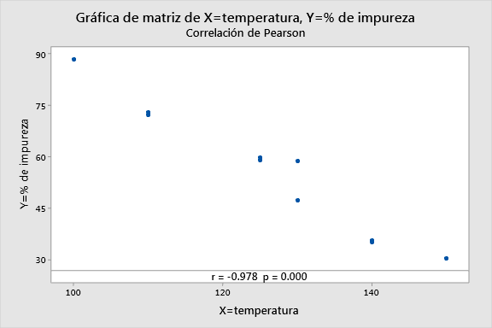
Paso 2

 |  | H0: r=0 | No hay correlación poblacional entre las variables
 |  | H1 r=/ 0 | Si hay correlación poblacional entre las variables

 |  | Alpha
 | < | 0.05 | Se rechaza la H0 con un NS del 5% siempre habrá una correlación poblacional entre temperratura y % de impureza en el proceso quimico además será excelente y negativo

